Тест-кейсы
Номер тест-кейса | Приоритет | Название/заголово тест-кейса | Предусловие | Шаги | Ожидаемый результат | Результат
EXP-001 | High | Фильтры главной страницы сайта "Дом питомца" | Зайти на сайт http://158.160.56.133/app/pets | 1) Убедиться в том что на странице «Питомцы» есть поля ввода: «Вид животного», «Порода», «Пол», «Возраст» - в которые можно ввести информацию о питомце и получить отчет об имеющихся питомцах или о питомцах, которые получили приют. 2) Убедиться в наличии поля фильтра «Сортировать по» в котором можно сортировать результаты о полученных питомцах по разным категориям (реальная страница сайта должна быть похожа на скриншот) | 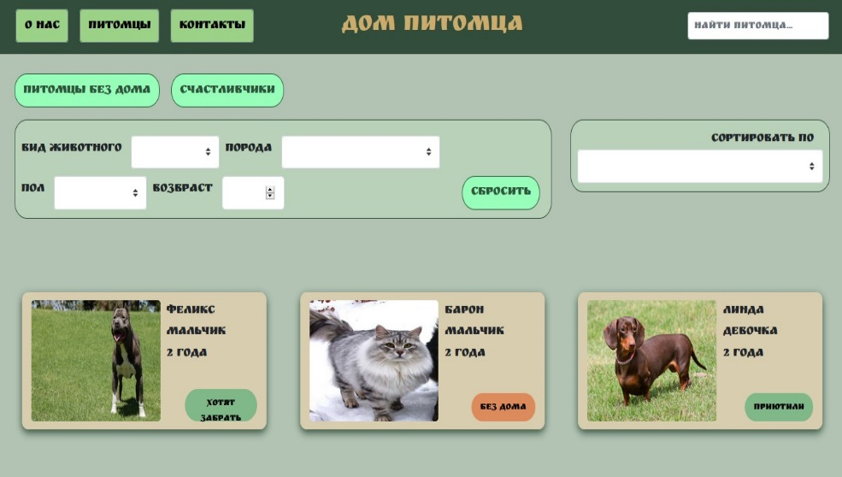 На странице «Питомцы» должны быть поля ввода: «Вид животного», «Порода», «Пол», «Возраст» - в которые можно ввести информацию о питомце и получить отчет об имеющихся питомцах или о питомцах, которые получили приют. А также наличие поля фильтра «Сортировать по» в котором можно сортировать результаты о полученных питомцах по разным категориям (реальная страница сайта должна быть похожа на скриншот ниже) | Pass
EXP-002 | Normal | Поле поиска "Найти питомца" | Зайти на сайт http://158.160.56.133/app/pets | 1) Кликнуть по кнопке "О нас" 2) В правом верхнем углу сайта в поле поиска "Найти питомца" ввести "кошка" и нажать Enter | Переход на страницу "Питомцы" (http://158.160.56.133/app/pets) с отображением карточек питомцев ниже по заданному значению поиска "кошка". | Fail Bugs: PET-001
EXP-003 | High | Открытие формы "Приютить питомца?!" | Зайти на сайт http://158.160.56.133/app/pets | 1) Кликнуть на фото карточки любого питомца 2) Клик по кнопке "Приютить" | Открывается форма "Приютить питомца?!" | Pass
EXP-004 | High | Ссылки на соцсети в footer | Зайти на сайт http://158.160.56.133/app/pets | 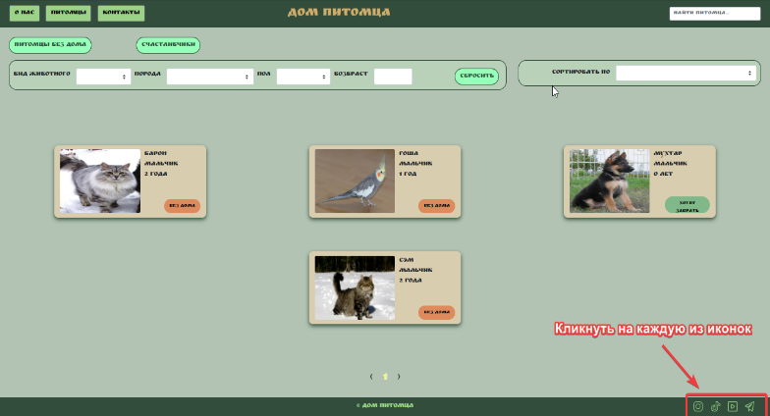 1) В правом нижнем углу кликнуть на иконки соцсетей (телеграм, ютуб, тик ток, инстаграм) | Осуществляется переход на сайты соцсетей при клике на иконки. | Fail Bugs: PET-002

Баги
Номер | Название | Приоритет | Предусловия | Шаги | Результат | Окружение | Комментарий
PET-001 | Не работает поле поиска со страницы "О нас" и "Контакты" | High | Зайти на сайт http://158.160.56.133/app/pets | 1) Кликнуть по кнопке "О нас" 2) В правом верхнем углу сайта в поле поиска "Найти питомца" ввести "кошка" и нажать Enter 3) Сделать аналогичные действия в шагах выше только на главной странице кликнуть на кнопку "Контакты". | Результат: ничего не происходит. Status Code: 304 Not Modified (app.js) Ожидаемый результат: Переход на страницу "Питомцы" (http://158.160.56.133/app/pets) с отображением карточек питомцев ниже по заданному значению поиска "кошка". | win10 / Яндекс браузер версия 23.1.4.778 (64-bit) | Дата: 9.03.23
PET-002 | Не работают ссылки на соцсети в footer. | High | Зайти на сайт http://158.160.56.133/app/pets | 1) В правом нижнем углу кликнуть на иконки соцсетей (телеграм, ютуб, тик ток, инстаграм) со страниц "Питомцы", "О нас", "Контакты". | Результат: ничего не происходит. Status Code: 304 Not Modified у иконок. Ожидаемый результат: Осуществляется переход на сайты соцсетей при клике на иконки. | win10 / Яндекс браузер версия 23.1.4.778 (64-bit) | Дата: 9.03.23
PET-003 | Кнопка "Питомцы без дома" выводит не все карточки питомцев. | High | Зайти на сайт http://158.160.56.133/app/pets | 1) Клик по кнопке "Питомцы без дома". | Результат: Вывод двух карточек питомцев вместо трёх. Не выведена карточка питомца "Сэм". Ожидаемый результат: Выведены все три карточки питомца со статусом на карточках "Без дома". | win10 / Яндекс браузер версия 23.1.4.778 (64-bit) | Дата: 9.03.23
PET-004 | Задвоенные значения в фильтрах "Вид животного", "Порода", "Пол" на главной странице сайта | Normal | Зайти на сайт http://158.160.56.133/app/pets | 1) Кликнуть на фильтр "Вид животного" и посмотреть нет ли в раскрывающемся списке 2 одинаковых значений. 2) Аналогичные действия предыдущего шага повторить с фильтрами "Порода" и "Пол". | Результат: задвоенные значения во всех фильтрах. Например: "Мальчик" 2 раза отображается в раскрывающемся списке в фильтре "Пол". Ожидаемый результат: нет задвоенных значений. | win10 / Яндекс браузер версия 23.1.4.778 (64-bit) | Дата: 14.03.23
PET-005 | Отрицательные значения в фильтре "Возраст" | Normal | Зайти на сайт http://158.160.56.133/app/pets | 1) Ввести в поле фильтра "Возраст" на главной странице отрицательные значения (-1, -2, -20) | Результат: фильтр "Возраст" принимает ввоод отрицательных значений. Ожидаемый результат: фильтр "Возраст" не должен принимать отрицательные значения. Должно появляться сообщение о валидации. | win10 / Яндекс браузер версия 23.1.4.778 (64-bit) | Дата: 15.03.2023
PET-006 | Неверные по смыслу значения в фильтрах "Пол", "Порода", "Вид животного" | Normal | Зайти на сайт http://158.160.56.133/app/pets | 1) Кликнуть на фильтр "Вид животного". 2) Кликнуть на фильтр "Пол" 3) Кликнуть на фильтр "Порода" | Результат: 1) присутствует в раскрывшемся фильтре значение "герой"; 2) присутствует в раскрывшемся фильтре значение "кабель" (Кобель - самец пишется через "о"; 3) присутствует в раскрывшемся фильтре значение "крокодил". Ожидаемый результат: значения подходят по смыслу имени фильтра ("Вид животного", "Пол", "Порода"). Например. Фильтр "Порода" - значение "немецкая овчарка". | win10 / Яндекс браузер версия 23.1.4.778 (64-bit) | Дата: 15.03.2023
PET-007 | Допустим ввод цифр в поля ФИО формы "Приютить питомца?!" | Normal | Зайти на сайт http://158.160.56.133/app/pets | 1) Клик по кнопке в карточке питомца "Без дома". 2) Ввод цифр в поля ФИО в форме "Приютить Питомца?!" | Результат: 1) Переход в форму "Приютить питомца?!". 2) Вводятся цифры в поля ФИО формы "Приютить питомца?!". Ожидаемый результат: 1) Переход в форму "Приютить питомца?!". 2) В полях "Фамилия, Имя, Отчество" не вводятся цифры. Появляется сообщение валидации. | win10 / Яндекс браузер версия 23.1.4.778 (64-bit) | Дата: 15.03.2023
PET-008 | Некорректные имена полей в форме "Приютить Питомца?!" | Normal | Зайти на сайт http://158.160.56.133/app/pets | 1) Клик по кнопке в карточке питомца "Без дома". | 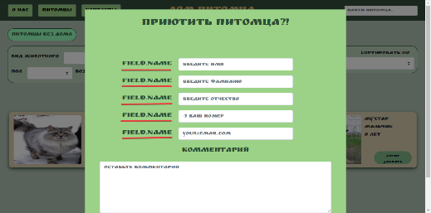 Результат: 1) Переход в форму "Приютить питомца?!". 2) Наименования полей одинаковы. Ожидаемый результат: 1) Переход в форму "Приютить питомца?!". 2) В полях формы должны быть корректные имена, соответствующие содержимому по смыслу. | win10 / Яндекс браузер версия 23.1.4.778 (64-bit) | Дата: 15.03.2023
PET-009 | Поле email формы "Приютить питомца?!" принимает невалидные значения. | Normal | Зайти на сайт http://158.160.56.133/app/pets | 1) Клик по кнопке в карточке питомца "Без дома". 2) Ввод в поле формы your@email.com следующих данных: rid@kid.bom | 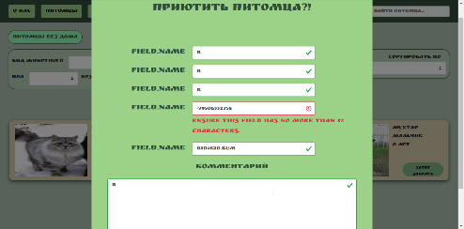 Результат: 1) Переход в форму "Приютить питомца?!". 2) Ввод невалидного email проходит. Ожидаемый результат: 1) Переход в форму "Приютить питомца?!". 2) Появлаяется сообщение валидации в поле your@email.com | win10 / Яндекс браузер версия 23.1.4.778 (64-bit) | Дата: 15.03.2023
PET-0010 | Некорректная работа валидации Поля "+7 ваш номер" формы "Приютить питомца?!" | Normal | Зайти на сайт http://158.160.56.133/app/pets | 1) Клик по кнопке в карточке питомца "Без дома". 2) Ввод в поле формы "+7 ваш номер" следующих данных: +793238484844 3) Еще раз ввод в поле формы "+7 ваш номер" следующих данных: +79323848484 | 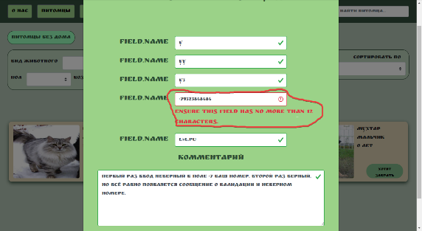 Результат: 1) Переход в форму "Приютить питомца?!". 2) Ввод невалидного номера телефона не проходит. Появляется сообщение валидации. 3) Зелёная галочка не появляется при вводе корректного номера телефона. Сообщение валидации не исчезает. Ожидаемый результат: 1) Переход в форму "Приютить питомца?!". 2) Появляется сообщение валидации в поле "+7 ваш номер" 3) При вводе корректного номера телефона в поле "+7 ваш номер" исчезает сообщение о валидации и появляется зелёная галочка справа от этого поля. | win10 / Яндекс браузер версия 23.1.4.778 (64-bit) | Дата: 15.03.2023
PET-0011 | Некорректное сообщение валидации в поле email в форме "Приютить питомца?!" | Normal | Зайти на сайт http://158.160.56.133/app/pets | 1) Клик по кнопке в карточке питомца "Без дома". 2) Ввод в поле формы your@email.com следующих данных: ккy@ki.com | 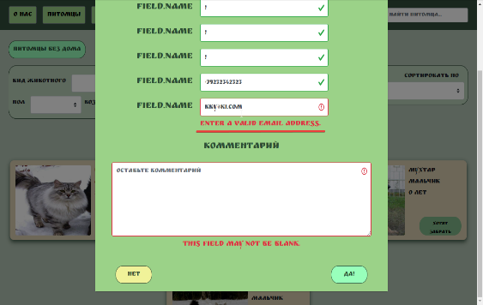 Результат: 1) Переход в форму "Приютить питомца?!". 2) Появляется сообщение валидации под полем: "Введите действительный адрес электронной почты." (Enter a valid email address.) Ожидаемый результат: 1) Переход в форму "Приютить питомца?!". 2) Появлаяется сообщение валидации под полем your@email.com: "Введите действительный адрес электронной почты в формате your@email.com латинскими буквами" (по английски: Enter a valid email address in the format your@email.com in Latin letters") | win10 / Яндекс браузер версия 23.1.4.778 (64-bit) | Дата: 15.03.2023

